annexe
tableau 1 | entrezid | symbol | fullName cytoband | chr | chrStart | chrEnd | width | strand | Log2Ratio | num.mark | segNum | segLength(kb) | estimCopy | relativeLog | genomeStart
output segmentation rCGH | 1 | A1BG | alpha-1-B_glycoprotein_19q13.43 | 19 | 58858172 | 58874214 | 16043 | - | 0.80185 | 231 | 21 | 58810.89 | 4 | 0 | 2718302494
( format: CBS output) | 503538 | A1BG-AS1 | A1BG antisense_RNA_1_19q13.43 | 19 | 58859117 | 58866549 | 7433 | + | 0.80185 | 231 | 21 | 58810.89 | 4 | 0 | 2718303439
 | 29974 | A1CF | APOBEC1_complementation_facto_10q11.23 | 10 | 52559169 | 52645435 | 86267 | - | 0.94135 | 751 | 10 | 135239.66 | 4 | 0 | 1732932312

tableau 2 | ID | chrom | loc.start | loc.end | num.mark | seg.mean | seg.med | probes.Sd | estimCopy
output par gène rCGH | CSc.Example | 1 | 882803 | 249116709 | 1209 | 0.0087 | -0.0504 | 0.9799602 | 2
 | CSc.Example | 2 | 15703 | 242497851 | 1317 | 0.8874 | 0.8791 | 0.9901649 | 4
 | CSc.Example | 3 | 62614 | 197683938 | 1100 | 0.8791 | 0.8791 | 0.9786349 | 4
 | CSc.Example | 4 | 46691 | 190921709 | 1042 | -0.0075 | -0.0504 | 0.9883702 | 2
 | CSc.Example | 5 | 113577 | 180579439 | 986 | 0.8502 | 0.8791 | 0.9907562 | 4
 | CSc.Example | 6 | 184719 | 170849100 | 1103 | -0.0105 | -0.0504 | 1.0052332 | 2

tableau3 | variable name | ProbeName | ChrNum | ChrStart | Log2Ratio
input rCGH | where to find it | in cnchp files | in filename.segments.txt | in cnchp files | present in filename.segments.txt
 | type | Character strings. Typicaly the probe ids. | numeric. The chromosome numbers. | numeric. The chromosomal probe locations. | numeric. The corresponding Log2Ratios.

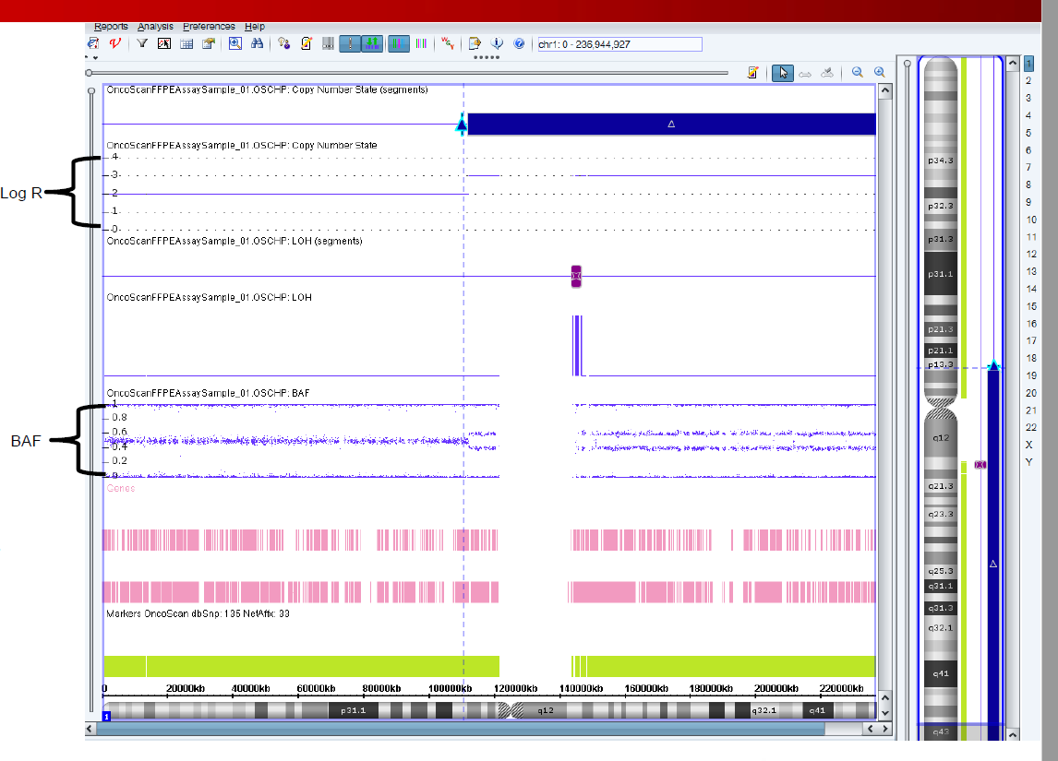
image 1
Les scores Log R et BAF sont utilisés pour déterminer la segmentation du génome

tableau 4 | Name | Chromosome | Position | Log R ratio | B Allele Frequency
input d'oncoSNP | rs7754266 | 6 | 94609 | -0.5716357 | 0
 | rs719065 | 6 | 110632 | -0.7693527 | 0.9959651
 | rs1986818 | 6 | 133969 | -1.006485 | 0.9946118
 | rs6920539 | 6 | 151528 | -0.6332625 | 0.002409605

tableau 5 | Name | Chr | Position | PFB (population frequency of B alelle)
input de genoCNA | rs12354060 | 1 | 10004 | 1
 | rs2691310 | 19 | 46844 | 0

tableau 6 | Sample | Chromosome | Start Position | End Position | Num Markers | Seg.CN
input de GISTIC | secondary_GBM_6 | 1 | 328296 | 79786669 | 2632 | -0.5836395
 | secondary_GBM_6 | 1 | 79787684 | 79787955 | 2 | -3.057187
 | secondary_GBM_6 | 1 | 79791835 | 141706009 | 2075 | -0.582535
 | secondary_GBM_6 | 1 | 142661411 | 245729550 | 4494 | 0.1422075
 | secondary_GBM_6 | 2 | 53452 | 44596407 | 1950 | 0.126455
 | secondary_GBM_6 | 2 | 44600493 | 44601507 | 2 | -1.072765
 | secondary_GBM_6 | 2 | 44620446 | 174439819 | 5505 | 0.141225

tableau 7 | Name | File extension/type | Description | where to find it | Actual name
input of apt-copynumber-onco-ssa | reference-file | REF_MODEL (HDF5) | Reference data generated by apt-copynumber-onco-ref | C:\Users\e.bordron\Desktop\CGH-scoring\library_files_oncoscan\OncoScan_Array_analysis_Files_NA33-r3 | OncoScan.FFPE.na33.r1.REF_MODEL
 | snp-qc-snp-list | txt | SNP probes used in calculating SNP QC | C:\Users\e.bordron\Desktop\CGH-scoring\library_files_oncoscan\OncoScan_Array_analysis_Files_NA33-r3 | OncoScan.r1.snplist.txt
 | annotation-file | annot.db (SQLite) | Annotation data for probes and probesets | C:\Users\e.bordron\Desktop\CGH-scoring\library_files_oncoscan\OncoScan_Array_analysis_Files_NA33-r3 | OncoScan.na33.r1.annot.db
 | x-probes-file | chrXprobes (text) | List of X-chromosome probes | C:\Users\e.bordron\Desktop\CGH-scoring\library_files_oncoscan\OncoScan_Array_analysis_Files_NA33-r3 | OncoScan.r1.chrXprobes
 | y-probes-file | chrYprobes (text) | List of Y-chromosome probes | C:\Users\e.bordron\Desktop\CGH-scoring\library_files_oncoscan\OncoScan_Array_analysis_Files_NA33-r3 | OncoScan.r1.chrYprobes
 | cel-pairs-file | tsv | Cel file pairs (AT and GC channel for each sample) for experiments | custom | custom

